信用交易
融资融券市场交易数据统计(2023-02-14)

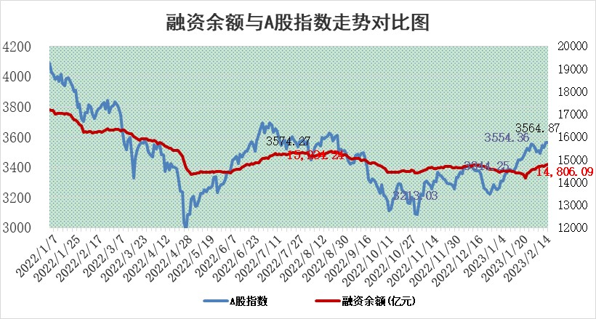
标的证券 | 融资融券余额（亿元） | 融资余额（亿元） | 融券余额（亿元） | 融资买入额（亿元） | 融资融券规模变化（亿元） | 融资余额增幅(‰) | 融券余额增幅(%)
统计数据 | 15,772.30 | 14,806.09 | 966.21 | 697.64 | 40.06 | 2.51 | 0.31

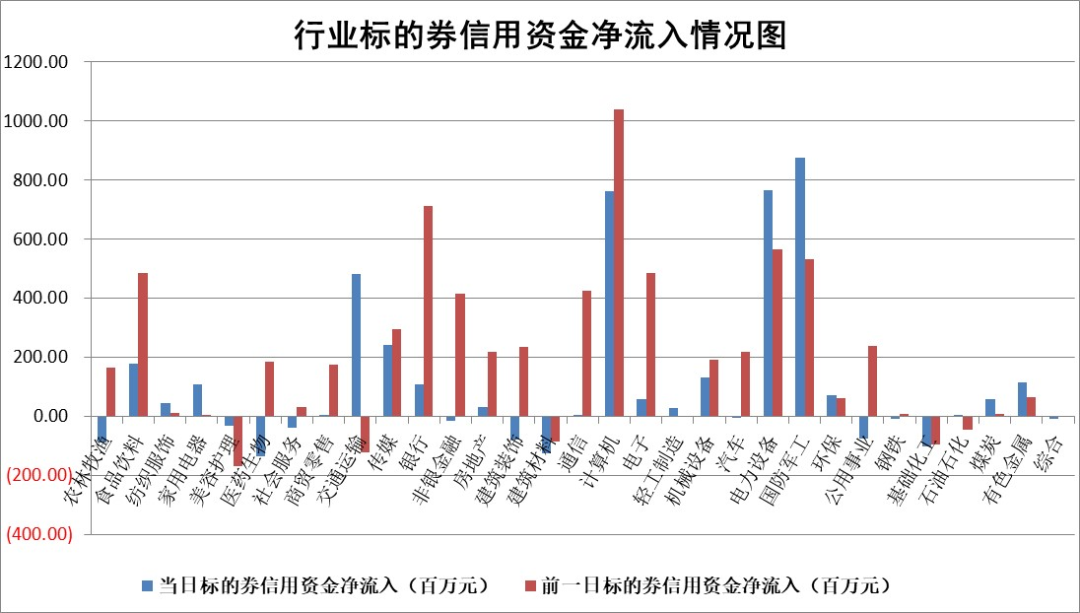

标的基金代码 | 标的基金简称 | 融资余额/市值(%) | 融资余额增幅(%) | 融资买入额/成交金额(%) | （融资余额净增额-融券余额净增额）/市值(‱) | 融券余额降幅(%) | ABS[（融资余额净增额-融券余额净增额）/市值净增额-1](%)
159902 | 华夏中小板ETF | 0.00 | 0.00 | 0.00 | 0.00 | 0.00 | 100.00
159915 | 易方达创业板ETF | 1.44 | 6.28 | 35933.18 | 8.13 | -6.13 | 140.48
159919 | 嘉实沪深300ETF | 4.44 | -0.11 | 1.01 | -2.34 | -11.76 | 114.12
159920 | 华夏恒生ETF | 74.11 | -0.43 | 9.12 | -31.90 | -4.15 | 100.00
159922 | 嘉实中证500ETF | 0.58 | 0.12 | 89.76 | -0.56 | -0.12 | 101.94
159925 | 南方沪深300ETF | 0.01 | 0.00 | 0.00 | 0.00 | 0.00 | 100.00
159928 | 消费ETF | 0.77 | -1.17 | 5.97 | 0.06 | 5.64 | 100.16
159934 | 易方达黄金ETF | 456.98 | -0.36 | 0.30 | -163.96 | 0.00 | 986.49
159939 | 全指信息技术ETF | 0.49 | 1.88 | 34.29 | 0.03 | -10.11 | 100.07
159940 | 全指金融地产ETF | 0.15 | -0.46 | 0.00 | -0.07 | 0.00 | 100.00
159995 | 半导体芯片ETF | 1.61 | 0.26 | 217.63 | -0.20 | -4.51 | 99.63
159997 | 天弘中证电子ETF | 1.57 | -2.77 | 3.13 | -4.46 | -0.10 | 143.15
159998 | 天弘中证计算机主题ETF | 0.23 | -1.64 | 0.08 | -0.38 | 0.00 | 98.21
510050 | 华夏上证50ETF | 9.29 | -0.17 | 101.79 | -3.63 | -9.46 | 109.09
510180 | 华安上证180ETF | 0.45 | -0.30 | 3.35 | -0.24 | -9.88 | 100.81
510880 | 华泰柏瑞红利ETF | 0.21 | -4.71 | 0.71 | -1.09 | -378.60 | 97.42
510900 | 易方达恒生H股ETF | 105.86 | -0.05 | 1.64 | -5.68 | 0.00 | 100.00
511010 | 5年期国债ETF | 0.00 | 0.00 | 0.00 | 0.00 | 0.00 | 100.00
511380 | 可转债及可交换债券ETF | 9.19 | 2.29 | 7.52 | 20.54 | 0.00 | 82.66
512000 | 全指证券ETF | 6.12 | 0.70 | 16.81 | 4.31 | 0.22 | 47.18
512010 | 沪深300医药卫生ETF | 3.68 | 2.92 | 66.42 | 9.06 | -6.74 | 90.78
512070 | 沪深300非银ETF | 1.35 | 0.27 | 21.96 | -0.82 | -9.69 | 101.74
512400 | 南方中证申万有色金属ETF | 1.29 | -0.77 | 1.07 | 2.45 | 7.22 | 97.67
512580 | 广发中证环保产业ETF | 0.70 | 5.92 | 0.50 | 4.06 | 0.28 | 109.22
512660 | 国泰中证军工ETF | 2.68 | -2.18 | 7.46 | -4.10 | 5.34 | 94.60
512800 | 华宝中证银行ETF | 16.27 | -0.48 | 2.99 | -5.11 | 11.58 | 91.18
512980 | 广发中证传媒ETF | 1.03 | -2.04 | 47.90 | -1.72 | 6.71 | 98.97
515030 | 华夏中证新能源汽车ETF | 1.83 | -2.17 | 22.85 | -3.91 | 0.47 | 93.05
515050 | 华夏中证5G通信主题ETF | 1.32 | 1.08 | 18.09 | 1.80 | 3.66 | 102.94
515070 | 华夏中证人工智能ETF | 1.36 | -4.19 | 3.11 | -5.96 | 0.00 | 115.73
标的股票比较指标 |  | 融资余额/流通A股市值(%) | 融资余额增幅(%) | 融资买入额/成交金额(%) | （融资余额净增额-融券余额净增额）/流通A股市值(‱) | 融券余额降幅(%) | ABS[（融资余额净增额-融券余额净增额）/流通A股市值净增额-1](%)
前十名标的个股 |  | 仁东控股 | 中航电测 | 和林微纳 | 和林微纳 | 顺灏股份 | 财富趋势
 |  | 莱茵生物 | 东方电子 | 农业银行 | 中航电测 | 新瀚新材 | 中科江南
 |  | 海兰信 | 浩瀚深度 | 龙溪股份 | 杰创智能 | 三江购物 | 联影医疗
 |  | 永信至诚 | 大理药业 | 重庆路桥 | 开普云 | 百胜智能 | 京山轻机
 |  | 数码视讯 | 巨力索具 | 老凤祥 | 汉仪股份 | 万和电气 | 银河微电
 |  | 全柴动力 | 和林微纳 | 东兴证券 | 慧博云通 | 道森股份 | 晶科能源
 |  | 亚通股份 | 华测导航 | 中国银行 | 恒烁股份 | 嘉必优 | 欧圣电气
 |  | 中体产业 | 中亦科技 | 包钢股份 | 巨力索具 | 芯碁微装 | 航天晨光
 |  | 司尔特 | 华光环能 | 国网英大 | 吉祥航空 | 赛科希德 | 博睿数据
 |  | 尖峰集团 | 广立微 | 纳微科技 | 浩瀚深度 | 中原传媒 | 绿岛风
后十名标的个股 |  | 泽达易盛 | 南网能源 | 中航电子 | 唯万密封 | 久盛电气 | 精测电子
 |  | 中航机电 | 维峰电子 | 德马科技 | 新特电气 | 新华传媒 | 黑芝麻
 |  | 岱美股份 | 泰嘉股份 | 昊华科技 | 久盛电气 | 东港股份 | 丛麟科技
 |  | 欧派家居 | 邦彦技术 | 香农芯创 | 中核钛白 | 中核钛白 | 钜泉科技
 |  | 晨光股份 | 妙可蓝多 | 泽达易盛 | 宣泰医药 | 摩恩电气 | 指南针
 |  | 中国人寿 | 美好医疗 | 中航机电 | 南网能源 | 唯万密封 | 浙江恒威
 |  | 中信特钢 | 飞龙股份 | 东旭光电 | 洪涛股份 | 兰生股份 | 福星股份 | ;
 |  | 皇马科技 | 海兴电力 | 吉祥航空 | 敦煌种业 | 天山铝业 | 博俊科技
 |  | 鸿路钢构 | 皇马科技 | 春立医疗 | 京北方 | 华光环能 | 晶方科技
 |  | 飞科电器 | 金安国纪 | 晨光股份 | 通宇通讯 | 东华科技 | 四创电子
说明：1.以上普通交易数据和信用交易数据皆以交易日收盘后数据为基准；2.上述标的证券总数据只计算标的证券市场总数据，不包括从标的证券中调出去标的证券数据，所以与交易所公布的总值略有不同； 3.上述行业采用申万一级行业分类；4.以上标的基金和标的个股中比较的6个指标值中：前5个（从左至右）为正向指标，值越大排名越靠前；第6个为逆向指标，值越小，排名越靠前；5.第6个指标中ABS[]表示求绝对值，其主要用于考量信用资金相对净流入对股价相对净变化的贡献程度；6.数据来源：wind，交易所。

 | 证券代码 | 新增融资余额 | 融资买入额 | 融资买入增幅前10
远大智能 | 002689 | 28175353 | 42268582 | 199%
亚太股份 | 002284 | 21555247 | 34242865 | 82%
赛诺医疗 | 688108 | 72122899 | 101076547 | 78%
湖南发展 | 000722 | 66023557 | 137112987 | 75%
柘中股份 | 002346 | 14584119 | 36845980 | 58%
国城矿业 | 000688 | 24683149 | 48240585 | 54%
兆新股份 | 002256 | 1985058 | 4066269 | 52%
凯美特气 | 002549 | 33806472 | 61340055 | 52%
华昌达 | 300278 | 13474542 | 19303225 | 48%
新华联 | 000620 | 27311937 | 39201759 | 43%

 | 证券代码 | 新增融资余额 | 融资买入额 | 融资买入增幅前10
兔宝宝 | 002043 | 73310337 | 89923983 | 334%
捷昌驱动 | 603583 | 26026415 | 31686727 | 262%
湘财股份 | 600095 | 94196837 | 132280449 | 252%
中谷物流 | 603565 | 49103883 | 60098371 | 234%
中青宝 | 300052 | 24215352 | 31377809 | 98%
顾家家居 | 603816 | 138518545 | 188424210 | 78%
喜临门 | 603008 | 31503289 | 48351944 | 77%
财信发展 | 000838 | 10831830 | 17666790 | 74%
苏州银行 | 002966 | 10578096 | 19143736 | 72%
金诚信 | 603979 | 23858538 | 36098133 | 60%

